行政事業レビューシート
※平成３１年以降の表記は、新元号に読み替えることとする。
 |  |  |  |  |  |  |  |  |  |  |  |  |  |  |  |  |  |  |  |  |  |  |  | 事業番号 |  |  |  |  |  |  | 0032
平成３１年度行政事業レビューシート |  |  |  |  |  |  |  |  |  |  |  |  |  |  |  |  |  |  |  |  |  |  | （ | 国土交通省 |  |  |  |  |  |  |  |  |  | ）
事業名 |  |  |  | 海岸事業 |  |  |  |  |  |  |  |  |  |  | 担当部局庁 |  |  |  |  | 港湾局 |  |  |  |  |  |  |  |  | 作成責任者
事業開始年度 |  |  |  | 昭和２５年度 |  |  |  |  | 事業終了 （予定）年度 |  |  |  | 終了予定なし |  | 担当課室 |  |  |  |  | 海岸・防災課 |  |  |  |  |  |  |  |  | 課長 杉中 洋一
会計区分 |  |  |  | 一般会計
根拠法令 （具体的な 条項も記載） |  |  |  | 海岸法（第6条、第27条） |  |  |  |  |  |  |  |  |  |  | 関係する 計画、通知等 |  |  |  |  | 社会資本整備重点計画（平成27年9月18日閣議決定） 海岸保全基本計画（海岸法第2条の3）
主要政策・施策 |  |  |  | 海洋政策、国土強靱化施策 |  |  |  |  |  |  |  |  |  |  | 主要経費 |  |  |  |  | 公共事業
事業の目的 （目指す姿を簡潔に。3行程度以内） |  |  |  | 津波、高潮、波浪その他海水又は地盤の変動による被害から海岸を防護するとともに、海岸環境の整備と保全及び公衆の海岸の適正な利用を図り、もって国土の保全に資する。
事業概要 （5行程度以内。別添可） |  |  |  | 津波・高潮、波浪、海岸侵食による災害から背後の人命や財産を防護し、国土保全に資することを目的に、堤防、突堤、護岸、離岸堤等の整備を行う。 国費率 直轄事業：国10/10、2/3 補助事業：国1/2、2/5
実施方法 |  |  |  | 直接実施、委託・請負、補助
予算額・ 執行額 （単位:百万円） |  |  |  |  |  |  |  |  |  |  | 28年度 |  |  | 29年度 |  |  |  |  | 30年度 |  |  |  |  |  | 31年度 |  |  |  |  | 32年度要求
 |  |  |  | 予算の状況 |  | 当初予算 |  |  |  |  | 9,512 |  |  | 9,517 |  |  |  |  | 9,492 |  |  |  |  |  | 14,050 |  |  |  |  | 12,071
 |  |  |  |  |  | 補正予算 |  |  |  |  | 1,785 |  |  | 1,172 |  |  |  |  | 4,830
 |  |  |  |  |  | 前年度から繰越し |  |  |  |  | 1,988 |  |  | 2,660 |  |  |  |  | 2,955 |  |  |  |  |  | 7,358
 |  |  |  |  |  | 翌年度へ繰越し |  |  |  |  | ▲ 2,660 |  |  | ▲ 2,955 |  |  |  |  | ▲ 7,358
 |  |  |  |  |  | 予備費等 |  |  |  |  | - |  |  | - |  |  |  |  | -
 |  |  |  |  |  | 計 |  |  |  |  | 10,625 |  |  | 10,394 |  |  |  |  | 9,919 |  |  |  |  |  | 21,408 |  |  |  |  | 12,071
 |  |  |  | 執行額 |  |  |  |  |  |  | 10,623 |  |  | 10,383 |  |  |  |  | 9,917
 |  |  |  | 執行率（％） |  |  |  |  |  |  | 100% |  |  | 100% |  |  |  |  | 100%
 |  |  |  | 当初予算＋補正予算に対する執行額の割合（％） |  |  |  |  |  |  | 94% |  |  | 97% |  |  |  |  | 69%
平成31・32年度 予算内訳 （単位：百万円） |  |  |  | 歳出予算目 |  |  |  |  |  |  | 31年度当初予算 |  |  | 32年度要求 |  |  |  |  | 主な増減理由
 |  |  |  | 海岸保全施設整備事業費 |  |  |  |  |  |  | 13,592 |  |  | 11,538 |  |  |  |  | 「新しい日本のための優先課題推進枠」 3,087
 |  |  |  | 海岸保全施設整備事業費補助 |  |  |  |  |  |  | 400 |  |  | 419
 |  |  |  | 海岸事業調査費 |  |  |  |  |  |  | 42 |  |  | 42
 |  |  |  | 営繕宿舎費 |  |  |  |  |  |  | 16 |  |  | 16
 |  |  |  | 後進地域特例法適用団体補助率差額 |  |  |  |  |  |  | 0 |  |  | 56
 |  |  |  | 計 |  |  |  |  |  |  | 14,050 |  |  | 12,071
成果目標及び 成果実績 （アウトカム） |  |  |  | 定量的な成果目標 |  |  |  |  |  |  | 成果指標 |  |  |  |  |  | 単位 |  |  | 28年度 |  |  | 29年度 |  |  | 30年度 |  |  | 中間目標 |  |  | 目標最終年度
 |  |  |  |  |  |  |  |  |  |  |  |  |  |  |  |  |  |  |  |  |  |  |  |  |  |  |  |  | - |  | 年度 | 32 | 年度
 |  |  |  | 南海トラフ巨大地震・首都直下地震等の大規模地震が想定されている地域等における海岸堤防等の整備率を約69%とする。 |  |  |  |  |  |  | 南海トラフ巨大地震・首都直下地震等の大規模地震が想定されている地域等における海岸堤防等の整備率（計画高までの整備と耐震化）（＝計画高さまでの整備と耐震性の確保が完了している延長／南海トラフ巨大地震・首都直下地震等の大規模地震が想定されている地域等で、耐震対策等により背後地の重要な保全対象等の防護が完了する海岸における堤防等の延長） |  |  |  | 成果実績 |  | ％ |  |  | 46 |  |  | 47 |  |  | 53 |  |  | - |  |  | -
 |  |  |  |  |  |  |  |  |  |  |  |  |  |  | 目標値 |  | ％ |  |  | - |  |  | - |  |  | - |  |  | - |  |  | 69
 |  |  |  |  |  |  |  |  |  |  |  |  |  |  | 達成度 |  | ％ |  |  | 67 |  |  | 68 |  |  | 77 |  |  | - |  |  | -
根拠として用いた 統計・データ名 （出典） |  |  |  | 南海トラフ巨大地震・首都直下地震等の大規模地震が想定されている地域等における海岸堤防等の整備率（計画高までの整備と耐震化）（農林水産省（農村振興局、水産庁）及び国土交通省（水管理・国土保全局、港湾局）調べ（平成３１年３月））

成果目標及び 成果実績 （アウトカム） |  |  |  | 定量的な成果目標 |  |  |  |  |  |  | 成果指標 |  |  |  |  |  | 単位 |  |  | 28年度 |  |  | 29年度 |  |  | 30年度 |  |  | 中間目標 |  |  | 目標最終年度
 |  |  |  |  |  |  |  |  |  |  |  |  |  |  |  |  |  |  |  |  |  |  |  |  |  |  |  |  | - |  | 年度 | 32 | 年度
 |  |  |  | 侵食海岸において、現状の汀線防護が完了した割合を平成32年度までに約76%までとする。 |  |  |  |  |  |  | 侵食海岸において、現状の汀線防護が完了した割合（＝現状の汀線防護が完了した延長／侵食海岸の延長） |  |  |  | 成果実績 |  | ％ |  |  | 77 |  |  | 77 |  |  | 78 |  |  | - |  |  | -
 |  |  |  |  |  |  |  |  |  |  |  |  |  |  | 目標値 |  | ％ |  |  | - |  |  | - |  |  | - |  |  | - |  |  | 76
 |  |  |  |  |  |  |  |  |  |  |  |  |  |  | 達成度 |  | ％ |  |  | 101 |  |  | 101 |  |  | 101 |  |  | - |  |  | -
根拠として用いた 統計・データ名 （出典） |  |  |  | 侵食海岸において、現状の汀線防護が完了した割合（農林水産省（農村振興局、水産庁）及び国土交通省（水管理・国土保全局、港湾局）調べ（平成３１年３月））

成果目標及び成果実績（アウトカム）欄についてさらに記載が必要な場合はチェックの上【別紙１】に記載 |  |  |  |  |  |  |  |  |  |  |  |  |  |  |  |  |  |  |  |  |  |  |  |  |  |  |  | チェック

活動指標及び 活動実績 （アウトプット） |  |  |  | 活動指標 |  |  |  |  |  |  |  |  |  |  |  |  | 単位 |  |  | 28年度 |  |  | 29年度 |  |  | 30年度 |  |  | 31年度 活動見込 |  |  | 32年度 活動見込
 |  |  |  | 海岸事業実施箇所 |  |  |  |  |  |  |  |  |  |  | 活動実績 |  | 箇所 |  |  | 9 |  |  | 10 |  |  | 8 |  |  | - |  |  | -
 |  |  |  |  |  |  |  |  |  |  |  |  |  |  | 当初見込み |  | 箇所 |  |  | 9 |  |  | 9 |  |  | 8 |  |  | 9 |  |  | -
単位当たり コスト |  |  |  | 算出根拠 |  |  |  |  |  |  |  |  |  |  |  |  | 単位 |  |  | 28年度 |  |  | 29年度 |  |  | 30年度 |  |  | 31年度活動見込
 |  |  |  | 執行額／海岸事業実施箇所 |  |  |  |  |  |  |  |  |  |  | 単位当たり コスト |  | 百万円/箇所 |  |  | 1,180 |  |  | 1,038 |  |  | 1,240 |  |  | 2,141
 |  |  |  |  |  |  |  |  |  |  |  |  |  |  | 計算式 |  | 百万円/箇所 |  |  | 10,623/9 |  |  | 10,383/10 |  |  | 9,917/8 |  |  | 21,408/10
政策評価、新経済・財政再生計画との関係 | 政策評価 | 政策 |  | ４ 水害等災害による被害の軽減
 |  | 施策 |  | 13 津波・高潮・侵食等による災害の防止・減災を推進する
 |  | 測定指標 |  | 定量的指標 |  |  |  |  |  |  |  |  |  |  |  |  | 単位 |  |  | 28年度 |  |  | 29年度 |  |  | 30年度 |  |  | 中間目標 |  |  | 目標年度
 |  |  |  |  |  |  |  |  |  |  |  |  |  |  |  |  |  |  |  |  |  |  |  |  |  |  |  |  | - |  | 年度 | 32 | 年度
 |  |  |  | 56 南海トラフ巨大地震・首都直下地震等の大規模地震が想定されている地域等における海岸堤防等の整備率（計画高までの整備と耐震化） |  |  |  |  |  |  |  |  |  |  | 実績値 |  | ％ |  |  | 46 |  |  | 47 |  |  | 53 |  |  | - |  |  | -
 |  |  |  |  |  |  |  |  |  |  |  |  |  |  | 目標値 |  | ％ |  |  | - |  |  | - |  |  | - |  |  | - |  |  | 69

 |  | 本事業の成果と上位施策・測定指標との関係
 |  | 津波・高潮、波浪による災害から背後の人命や財産を防護し、国土保全に資することを目的に、堤防、突堤、護岸等の整備を行う。

 | 新経済・財政再生計画改革工程表 2018 | 取組事項 |  | 分野： |  |  | -
 |  | KPI (第一階層） |  | ＫＰＩ （第一階層） |  |  |  |  |  |  |  |  |  |  |  |  | 単位 |  |  | 計画開始時 |  |  | 30年度 |  |  | 31年度 |  |  | 中間目標 |  |  | 目標最終年度
 |  |  |  |  |  |  |  |  |  |  |  |  |  |  |  |  |  |  |  | - | 年度 |  |  |  |  |  |  |  | - |  | 年度 | - | 年度
 |  |  |  | - |  |  |  |  |  |  |  |  |  |  | 成果実績 |  | - |  |  | - |  |  | - |  |  | - |  |  | - |  |  | -
 |  |  |  |  |  |  |  |  |  |  |  |  |  |  | 目標値 |  | - |  |  | - |  |  | - |  |  | - |  |  | - |  |  | -
 |  |  |  |  |  |  |  |  |  |  |  |  |  |  | 達成度 |  | ％ |  |  | - |  |  | - |  |  | - |  |  | - |  |  | -
 |  | KPI (第二階層） |  | ＫＰＩ （第二階層） |  |  |  |  |  |  |  |  |  |  |  |  | 単位 |  |  | 計画開始時 |  |  | 30年度 |  |  | 31年度 |  |  | 中間目標 |  |  | 目標最終年度
 |  |  |  |  |  |  |  |  |  |  |  |  |  |  |  |  |  |  |  | - | 年度 |  |  |  |  |  |  |  | - |  | 年度 | - | 年度
 |  |  |  | - |  |  |  |  |  |  |  |  |  |  | 成果実績 |  | - |  |  | - |  |  | - |  |  | - |  |  | - |  |  | -
 |  |  |  |  |  |  |  |  |  |  |  |  |  |  | 目標値 |  | - |  |  | - |  |  | - |  |  | - |  |  | - |  |  | -
 |  |  |  |  |  |  |  |  |  |  |  |  |  |  | 達成度 |  | ％ |  |  | - |  |  | - |  |  | - |  |  | - |  |  | -
 |  | 本事業の成果と取組事項・KPIとの関係
 |  | -

事業所管部局による点検・改善
 | 項 目 |  |  |  |  |  |  |  |  |  |  |  |  |  |  |  |  |  | 評 価 |  | 評価に関する説明
国費投入の必要性 | 事業の目的は国民や社会のニーズを的確に反映しているか。 |  |  |  |  |  |  |  |  |  |  |  |  |  |  |  |  |  | ○ |  | 災害から人命や財産を防護し、国土保全に資することを目的としており国民や社会のニーズを的確に反映している。
 | 地方自治体、民間等に委ねることができない事業なのか。 |  |  |  |  |  |  |  |  |  |  |  |  |  |  |  |  |  | ○ |  | 工事規模が著しく大きく、高度の技術力を必要とするもので、国土保全上特に重要な海岸を直轄事業で実施している。
 | 政策目的の達成手段として必要かつ適切な事業か。政策体系の中で優先度の高い事業か。 |  |  |  |  |  |  |  |  |  |  |  |  |  |  |  |  |  | ○ |  | 社会資本整備重点計画において指標を立て、重点目標にも合致しており、優先度の高い事業である。
...
 |  |  | 大規模災害の発生が切迫する昨今の状況を踏まえ、限られた予算の中で最大限の事業効果が得られるよう、実施箇所の絞り込みと集中的かつ迅速な事業実施を徹底すること。特に繰越額の増大に関しては、原因等を十分に検証し計画的な事業実施を進めること。
...
 |  |  | 南海トラフ地震津波避難対策特別強化地域における事業箇所に重点配分することにより、限られた予算の中で最大限の事業効果を発揮させるとともに、計画期間内での完了に向けて、事業進捗管理を徹底することとしたい。 また、工事に係る地元調整等の計画的な実施により繰越額の縮減を図りたい。
...
 |  | 365 |  |  |  |  |  |  |  | 平成23年度 |  | 339 |  |  |  | 平成24年度 |  |  |  | 353 |  |  |  |  |  |  | 平成25年度 |  |  | 26
 |  | 27 |  |  |  |  |  |  |  | 平成27年度 |  | 27 |  |  |  | 平成28年度 |  |  |  | 35 |  |  |  |  |  |  | 平成29年度 |  |  | 34
 |  | 国土交通省 |  |  | ( |  |  | 0035 |  |  | )
 |  |  |  | ※平成30年度実績を記入。執行実績がない新規事業、新規要求事業については現時点で予定やイメージを記入。
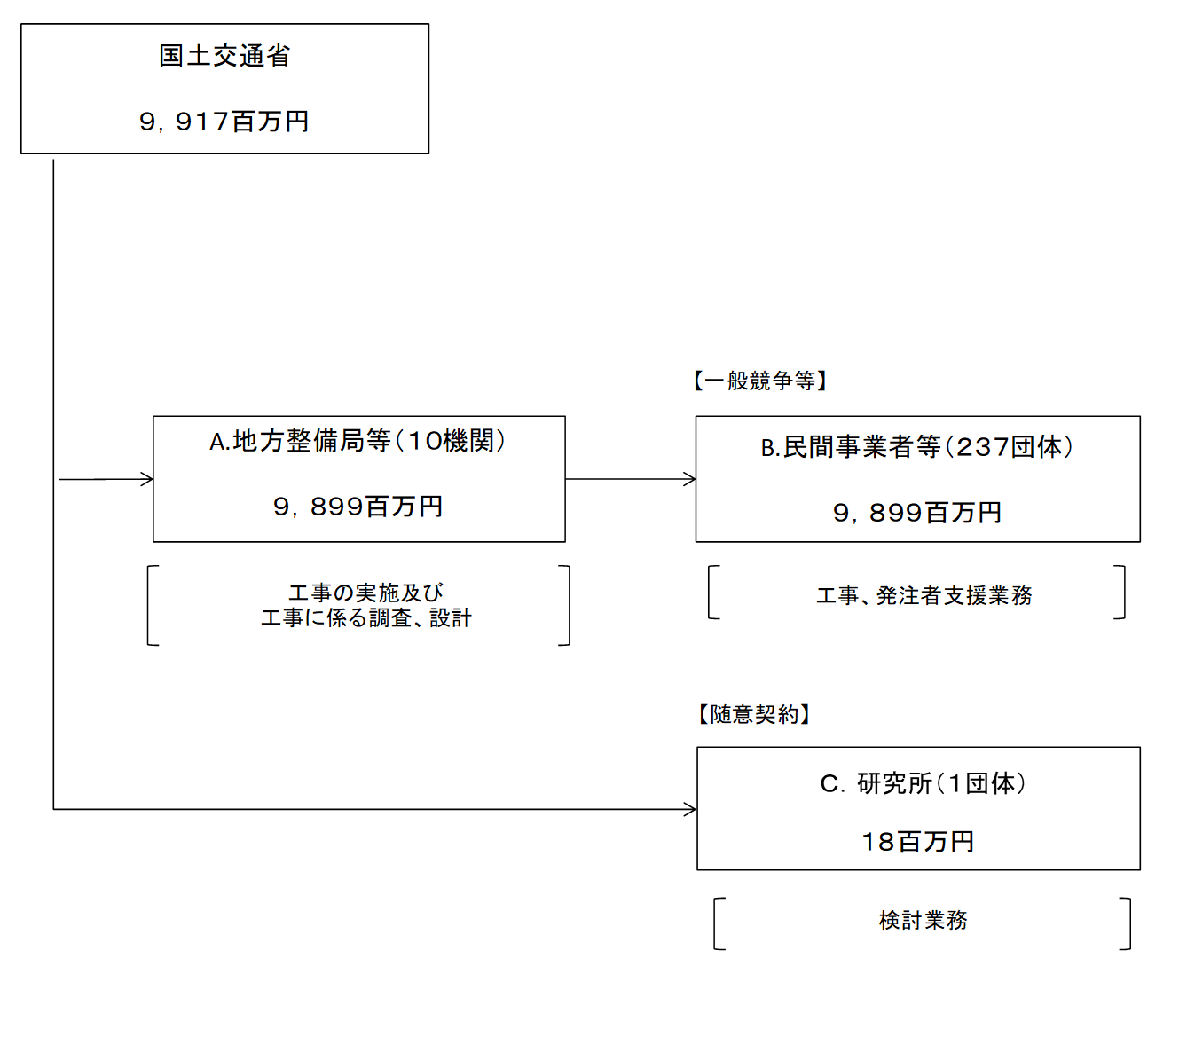

 |  |  |  | A.九州地方整備局 |  |  |  |  |  |  |  |  |  |  |  |  |  | B.東亜建設工業(株)
 |  |  |  | 費 目 |  |  |  | 使 途 |  |  |  |  |  |  | 金 額 (百万円） |  |  | 費 目 |  |  |  | 使 途 |  |  |  |  |  |  |  |  |  | 金 額 (百万円）
 |  |  |  | 事業費 |  |  |  | 海岸保全施設整備事業費 |  |  |  |  |  |  | 3,006 |  |  | 事業費 |  |  |  | 平成２９年度下関港海岸（長府・壇ノ浦地区）護岸（改良）工事（４工区） |  |  |  |  |  |  |  |  |  | 567
 |  |  |  |  |  |  |  |  |  |  |  |  |  |  |  |  |  | 事業費 |  |  |  | 和歌山下津港海岸（海南地区）築地護岸築造工事 |  |  |  |  |  |  |  |  |  | 273
 |  |  |  |  |  |  |  |  |  |  |  |  |  |  |  |  |  | 事業費 |  |  |  | 新潟港海岸（西海岸地区）突堤本体工事（その３） |  |  |  |  |  |  |  |  |  | 160
 |  |  |  |  |  |  |  |  |  |  |  |  |  |  |  |  |  | 事業費 |  |  |  | 和歌山下津港海岸（海南地区）琴の浦水門取付護岸築造等工事 |  |  |  |  |  |  |  |  |  | 39
 |  |  |  |  |  |  |  |  |  |  |  |  |  |  |  |  |  | 事業費 |  |  |  | 平成３０年度下関港（新港地区）外標識灯設置業務外１件 |  |  |  |  |  |  |  |  |  | 0
 |  |  |  |  |  |  |  |  |  |  |  |  |  |  |  |  |  | 事業費 |  |  |  | 下関港海岸（山陽地区）陥没応急復旧 |  |  |  |  |  |  |  |  |  | 0
 |  |  |  |  |  |  |  |  |  |  |  |  |  |  |  |  |  | 事業費 |  |  |  | 土地１，６６５㎡賃貸借 |  |  |  |  |  |  |  |  |  | 0
 |  |  |  |  |  |  |  |  |  |  |  |  |  |  |  |  |  | 事業費 |  |  |  | 平成３０年度下関港海岸（長府・壇ノ浦地区）立入防止対策工事 |  |  |  |  |  |  |  |  |  | 0
...

